Лист1
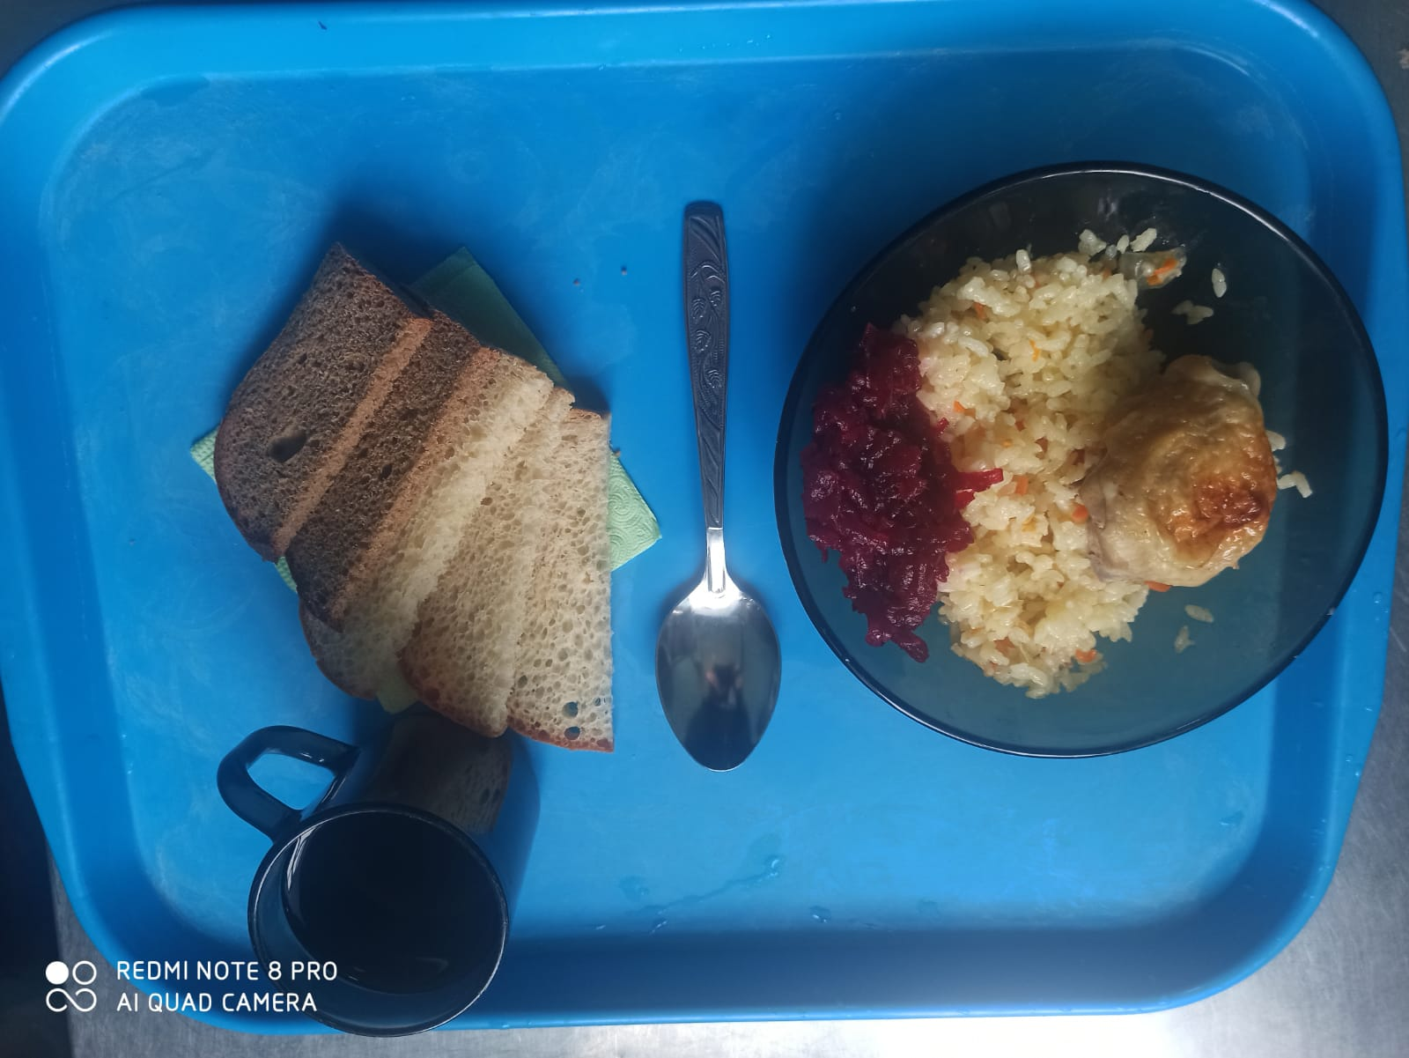
Школа | МБОУ ООШ №25 имени В.В.Буракова станицы Баракаевской |  |  | Отд./корп |  |  |  | День | 13.01.2022г

Прием пищи | Раздел | № рец. | Блюдо | Выход, г | Цена | Калорийность | Белки | Жиры | Углеводы

завтрак | Гор.блюдо | 411 | Плов из птицы | 200 |  | 341.54 | 15.23 | 15.14 | 35.61
 | Гарнир | 50 | Салат из свеклы отварной | 60 |  | 53.40 | 0.90 | 3.30 | 5.04
5-9 КЛ | Хлеб | 108 | Хлеб пшеничный | 50 |  | 117.50 | 3.80 | 0.40 | 38.88
 | Хлеб | 109 | Хлеб ржаной | 23 |  | 40.02 | 1.36 | 0.27 | 11.50
 | Напиток | 518 | Чай с лимоном | 200 |  | 61.00 | 0.10 | 0.00 | 15.20
 |  |  |  |  | 41.49р. | 613.46 | 21.39 | 19.11 | 106.23
 | Гор.блюдо | 411 | Плов из птицы | 200 |  | 341.54 | 15.23 | 15.14 | 35.61
сотрудники | Гарнир | 50 | Салат из свеклы отварной | 60 |  | 53.40 | 0.90 | 3.30 | 5.04
 | Хлеб | 108 | Хлеб пшеничный | 50 |  | 117.50 | 3.80 | 0.40 | 38.88
 | Хлеб | 109 | Хлеб ржаной | 23 |  | 40.02 | 1.36 | 0.27 | 11.50
 | Напиток | 518 | Чай с лимоном | 200 |  | 61.00 | 0.10 | 0.00 | 15.20
 |  |  |  |  | 41.49р. | 613.46 | 21.39 | 19.11 | 106.23

